Лист1
1 | 2 | 3 | 4 | 5
a | b | c | d | f
0 | 1 | 1 | 1 | 1
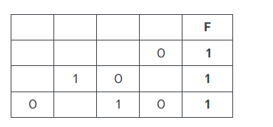
1 | 0 | 1 | 0 | 1
1 | 1 | 1 | 0 | 1
1 | 1 | 1 | 1 | 1

1 | 2 | 3 | 4 | 5
a | b | c | d | f
0 | 1 | 1 | 1 | 1
1 | 0 | 1 | 0 | 1
1 | 1 | 1 | 0 | 1

1 | 2 |  | 4 | 5
b | c | a | d | f
1 | 1 | 0 | 1 | 1
0 | 1 | 1 | 0 | 1
1 | 1 | 1 | 0 | 1

